상품제안서
어나더 8K 곡자형 자동 장우산 | 상품코드: F31208

 |  |  |  |  |  |  | 02-412-0044 | www.easy1.co.kr
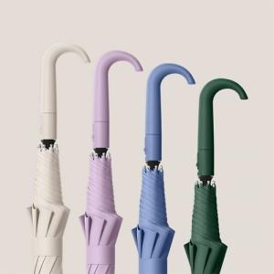

【상세/제작정보】 | <p>-기본 케이스 : OPP포장</p><p>-선물포장: 불가</p><p>-택배비 : 5,000원 별도 [30개입]​&nbsp;</p>

【인쇄/포장옵션】 | 실크 / OPP(비닐)

【공급단가】 | 수량 | 50~ | 100~ | 500~ | 1,000~ | 2,000~
*VAT별도 | 단가 | 8,880원 | 8,730원 | 8,510원 | 8,360원 | 8,140원

【상품 URL】 | https://dev.easy1.co.kr:443/src/goods_detail.php?gdno=31208

